01
PASO 01: Seleccionar el botón transmitir
El sistema muestra pantalla principal de Componente MR

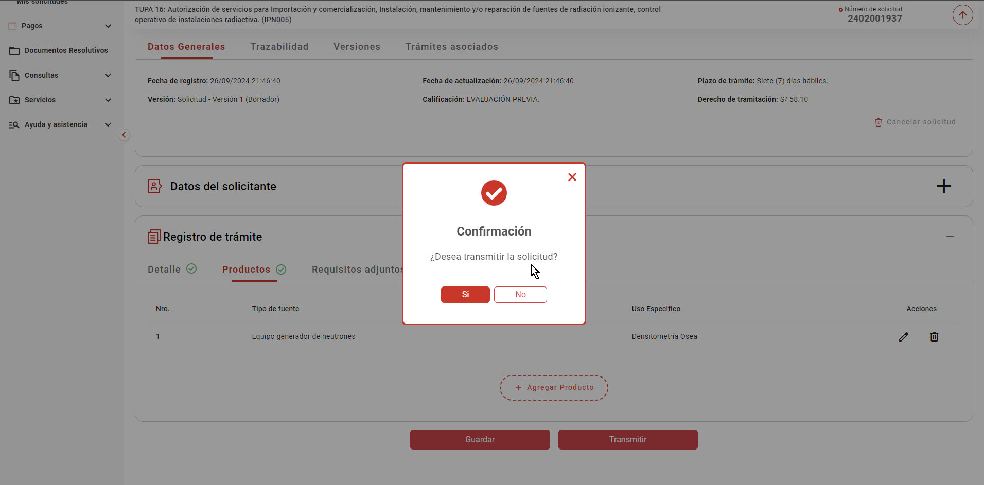

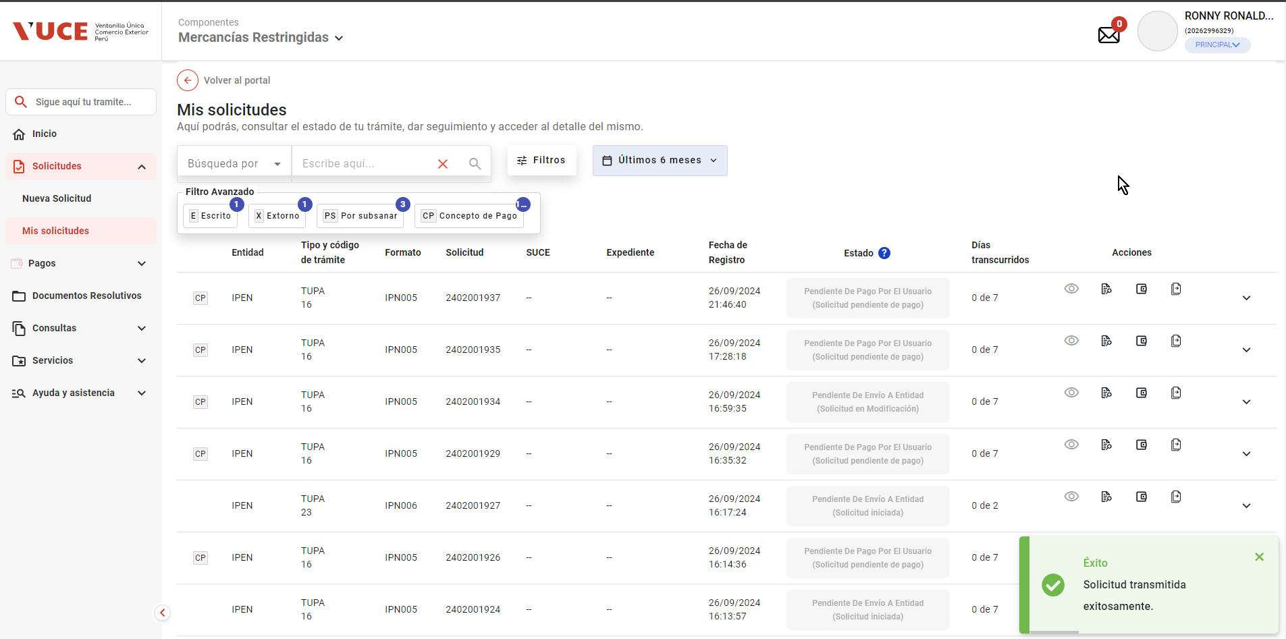

La pasarela de pagos genera y devuelve el CPB

- El sistema realiza las siguientes acciones
- Registra el nro. de CPB asociado al trámite, la fecha de vigencia del CPB en un plazo máximo de 5 días hábiles
(contabilizado a partir del día siguiente de generado el CPB) y el estado "Pendiente de pago"

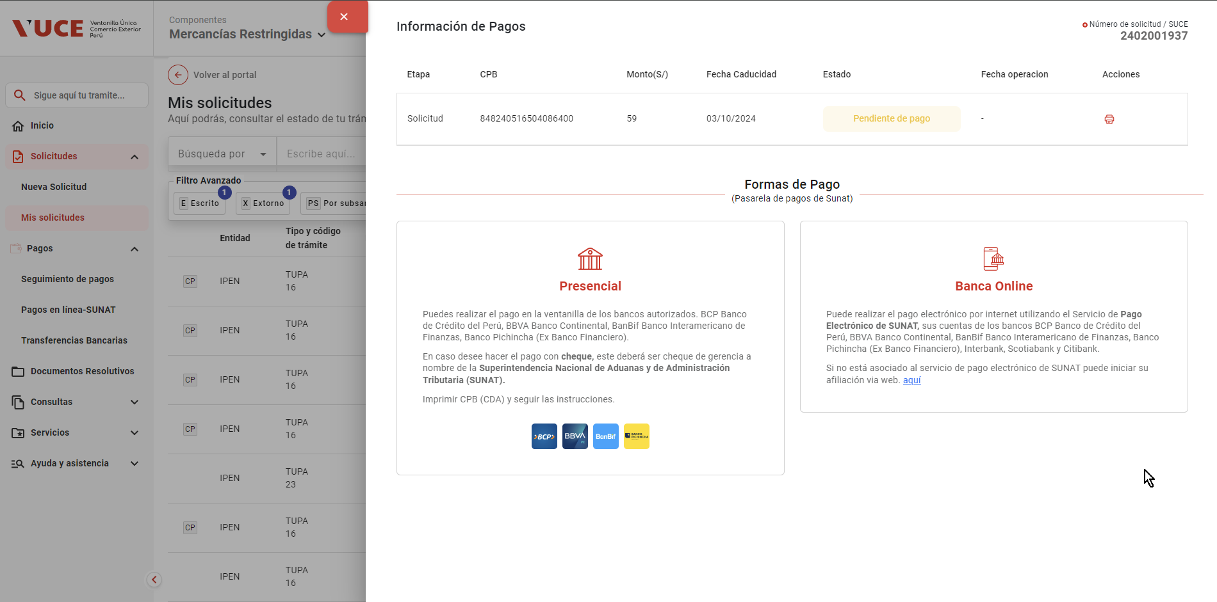

- Actualiza el estado del trámite a "Solicitud pendiente de pago"

- Registra en la trazailidad del trámite el mensaje "CPB generado; se encuentra a la espera de pago"
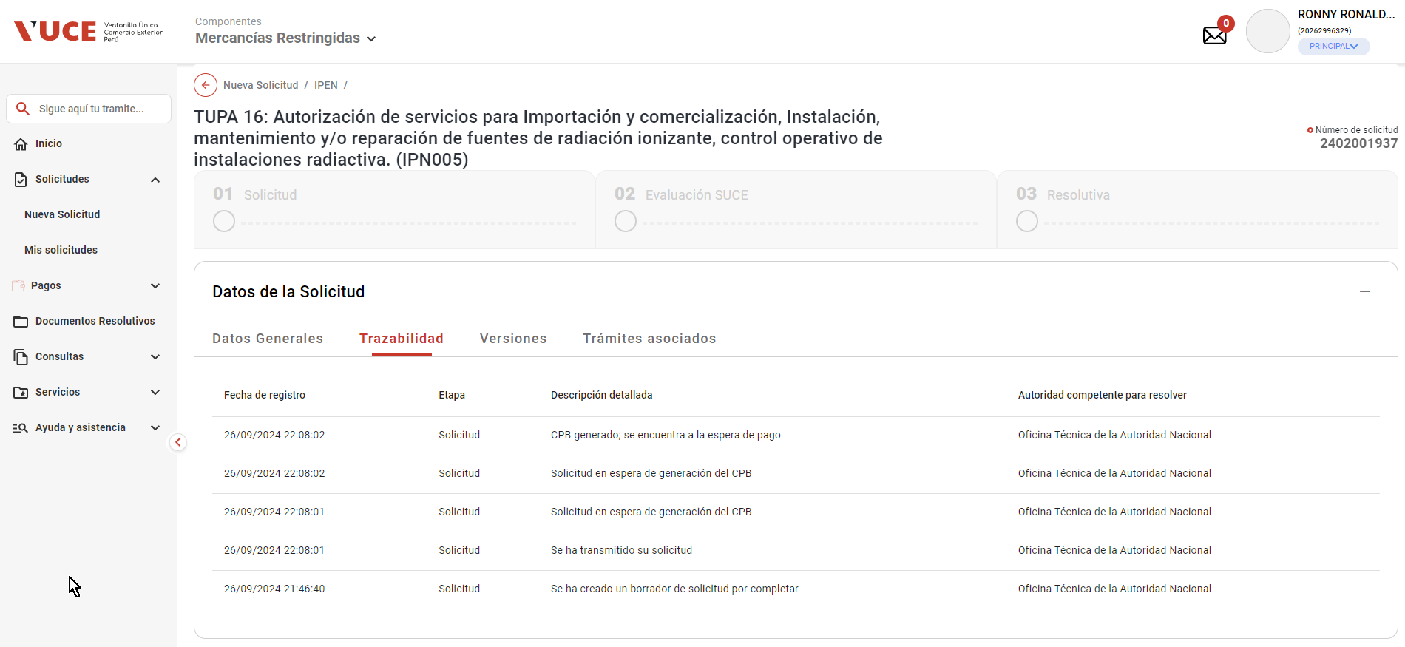

- Actualiza el estado del requerimiento de pago de trámite a PENDIENTE

02
PASO 01: Seleccionar el botón transmitir
El sistema muestra pantalla principal de Componente MR

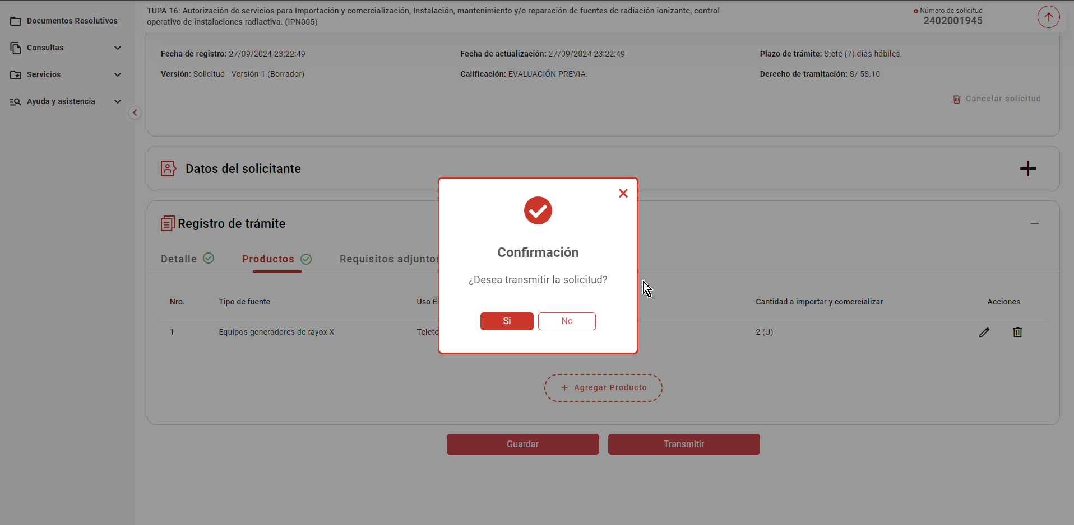

La pasarela de pagos genera y devuelve el CPB

- El sistema realiza las siguientes acciones
- Registra el nro. de CPB asociado al trámite, la fecha de vigencia del CPB en un plazo máximo de 5 días hábiles
(contabilizado a partir del día siguiente de generado el CPB) y el estado "Pendiente de pago"

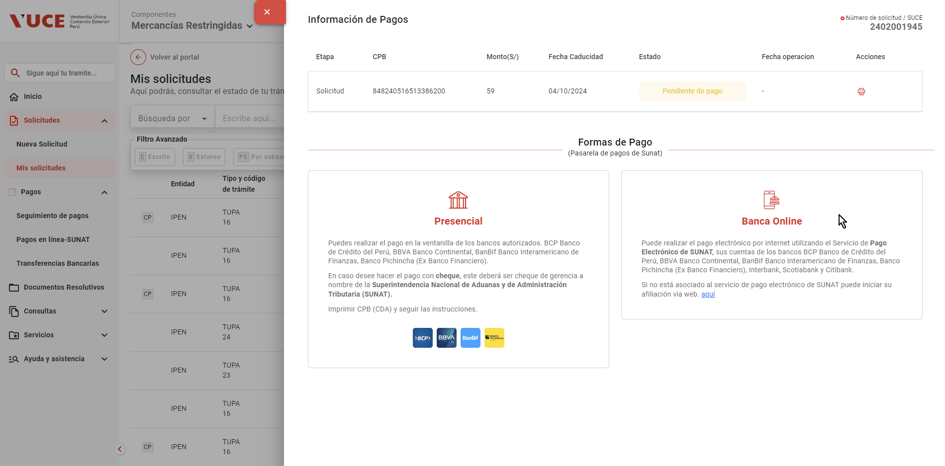

- Actualiza el estado del trámite a "Solicitud pendiente de pago"

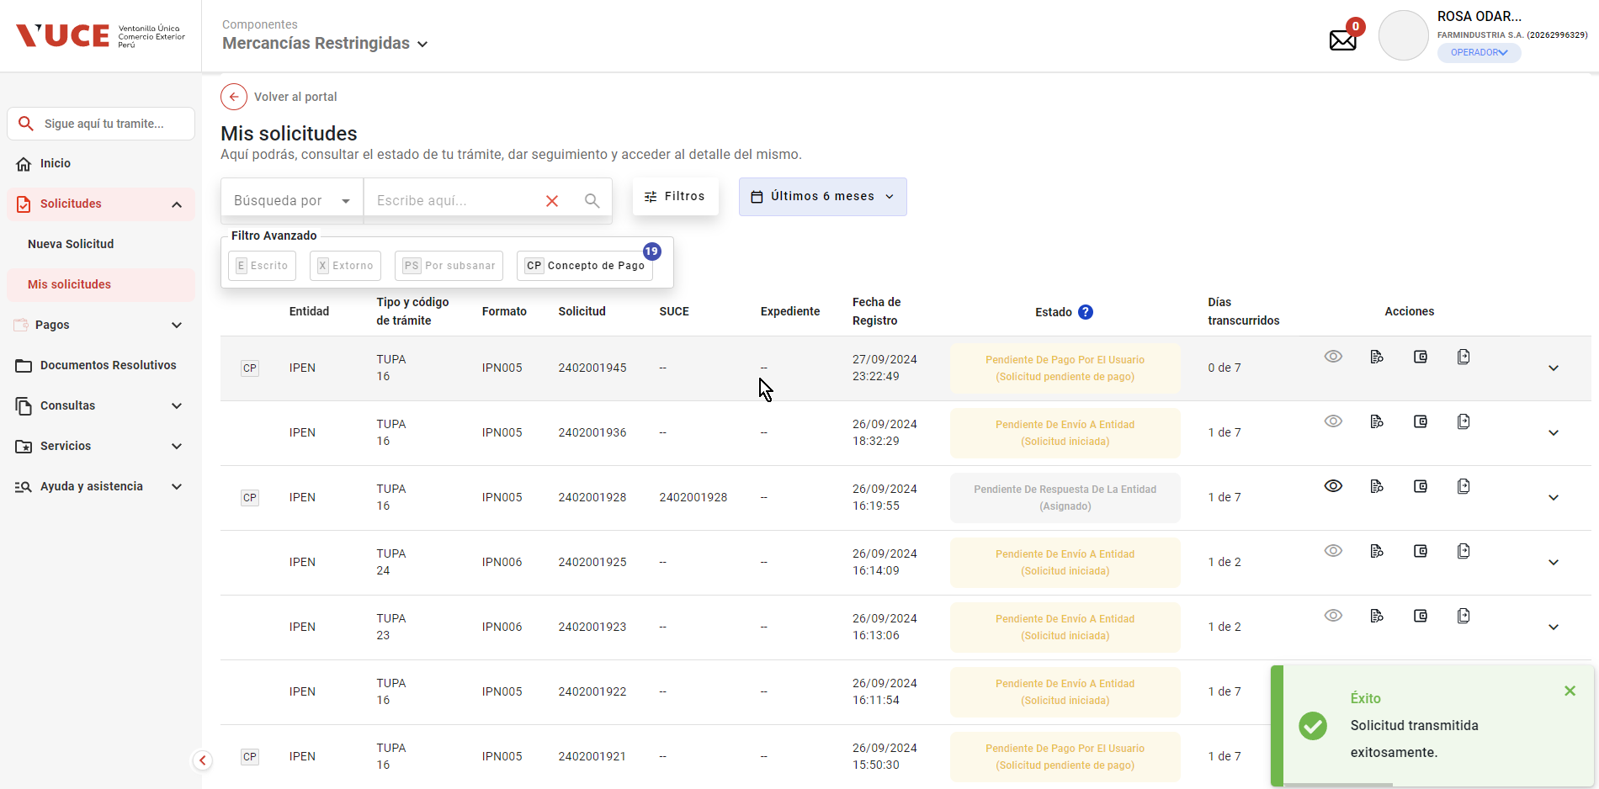

- Registra en la trazailidad del trámite el mensaje "CPB generado; se encuentra a la espera de pago"

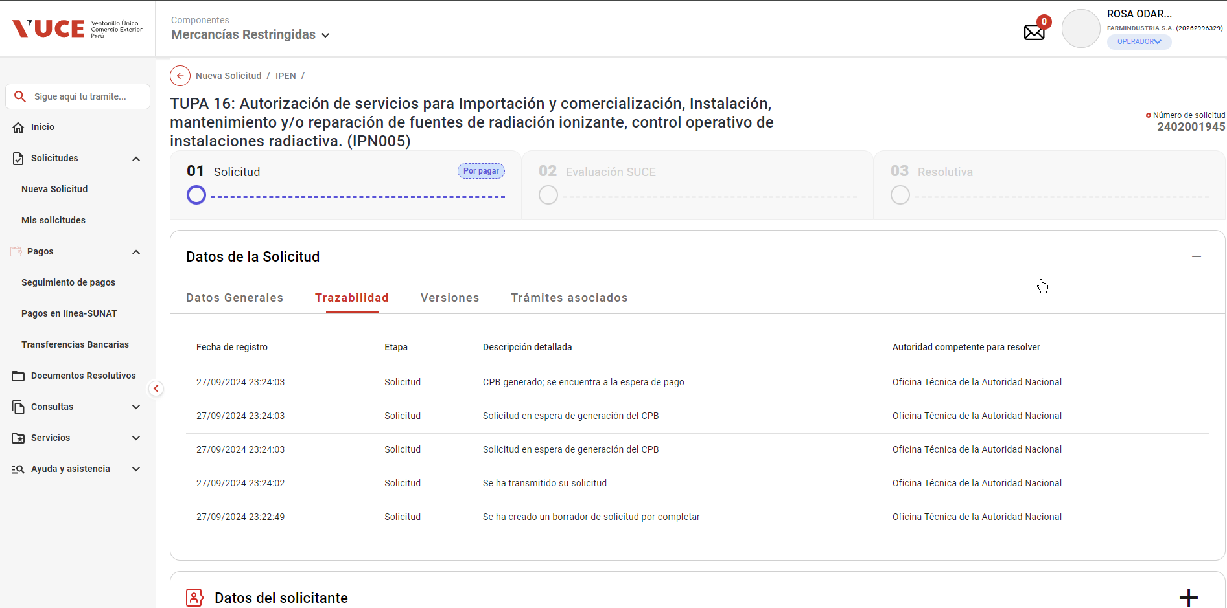

- Actualiza el estado del requerimiento de pago de trámite a PENDIENTE

03
PASO 01: Seleccionar el botón transmitir
El sistema muestra pantalla principal de Componente MR

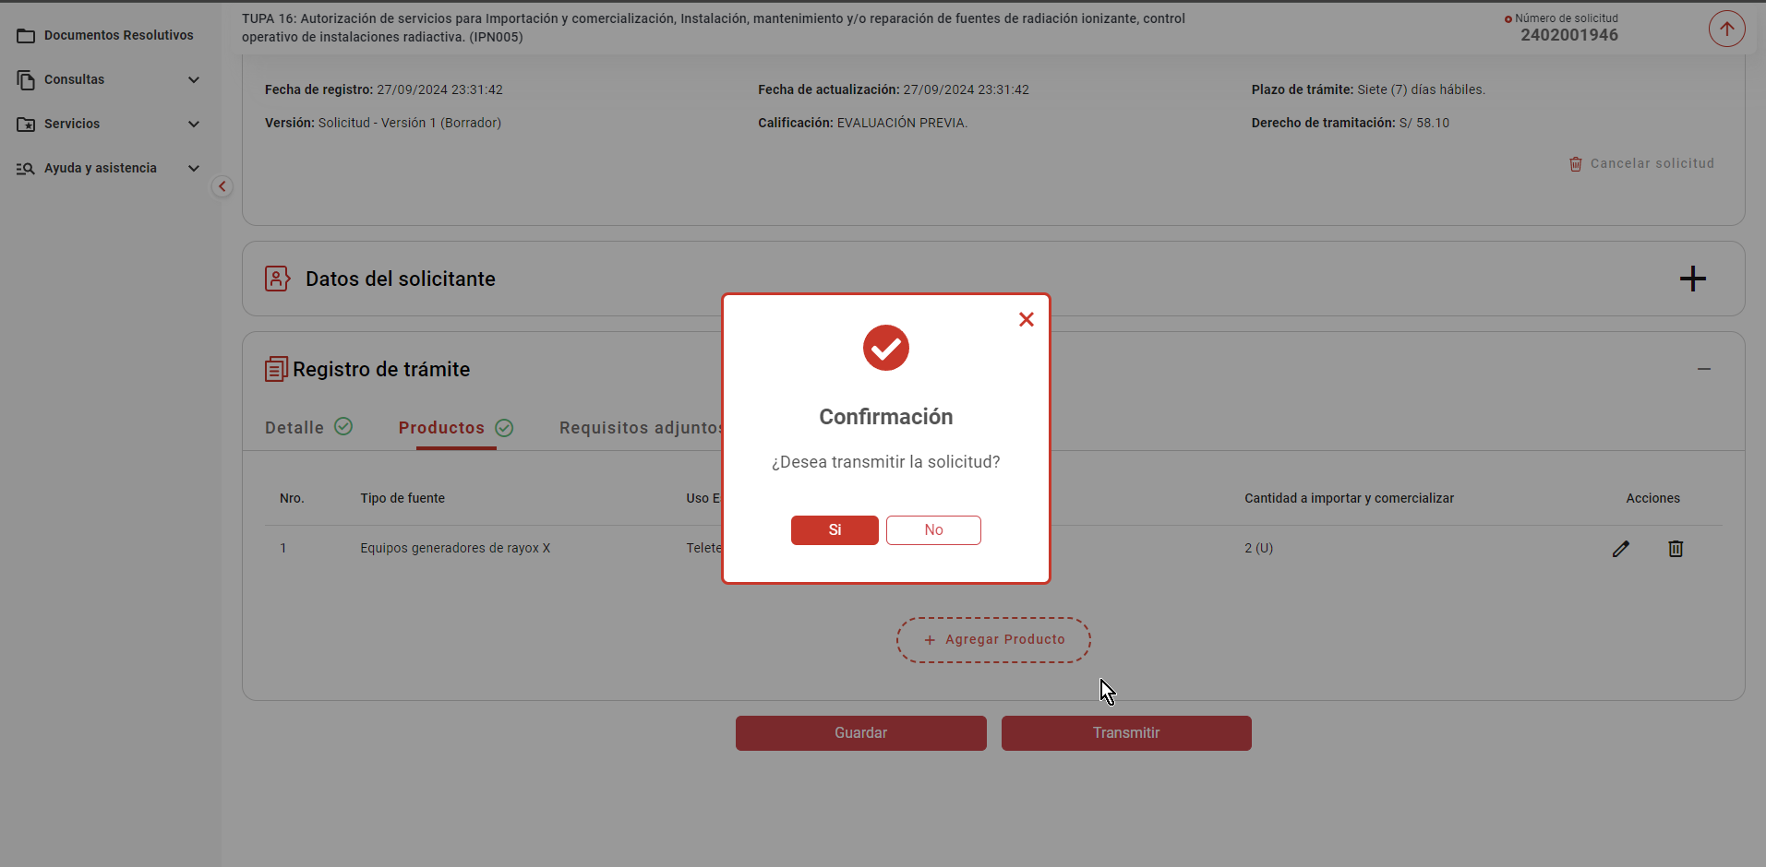

La pasarela de pagos genera y devuelve el CPB

- El sistema realiza las siguientes acciones
- Registra el nro. de CPB asociado al trámite, la fecha de vigencia del CPB en un plazo máximo de 5 días hábiles
(contabilizado a partir del día siguiente de generado el CPB) y el estado "Pendiente de pago"

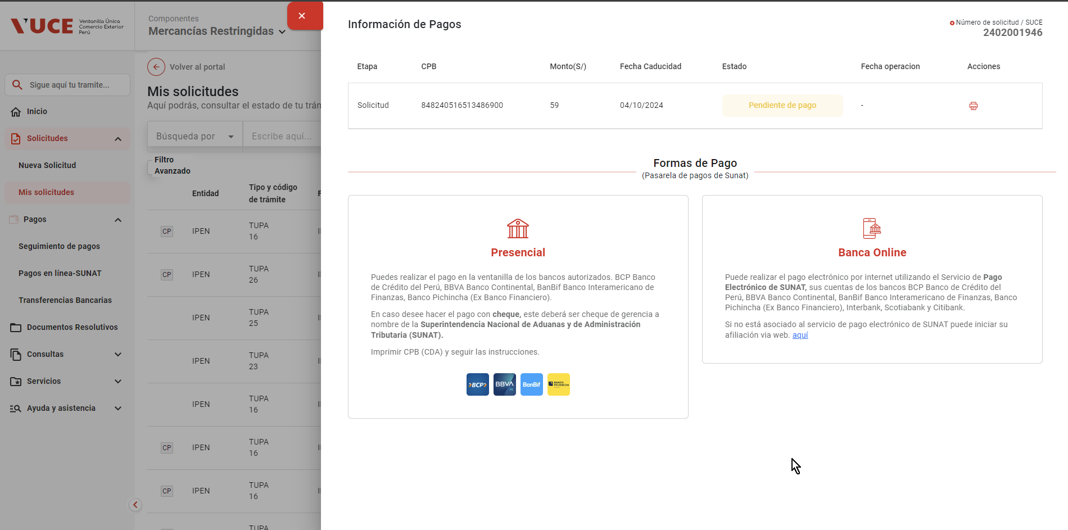

- Actualiza el estado del trámite a "Solicitud pendiente de pago"

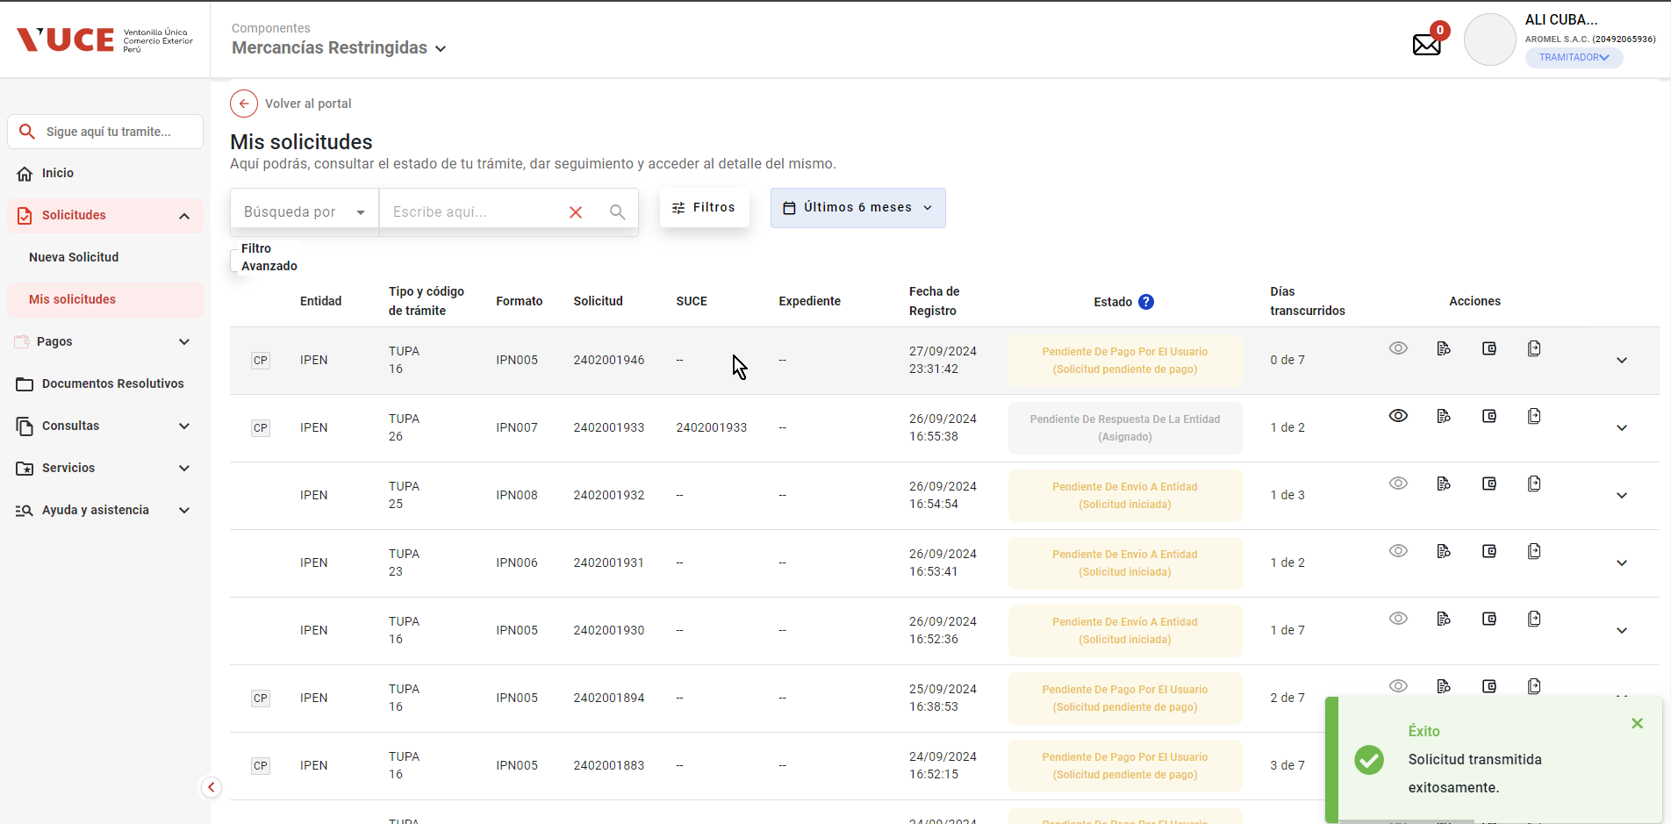

- Registra en la trazailidad del trámite el mensaje "CPB generado; se encuentra a la espera de pago"

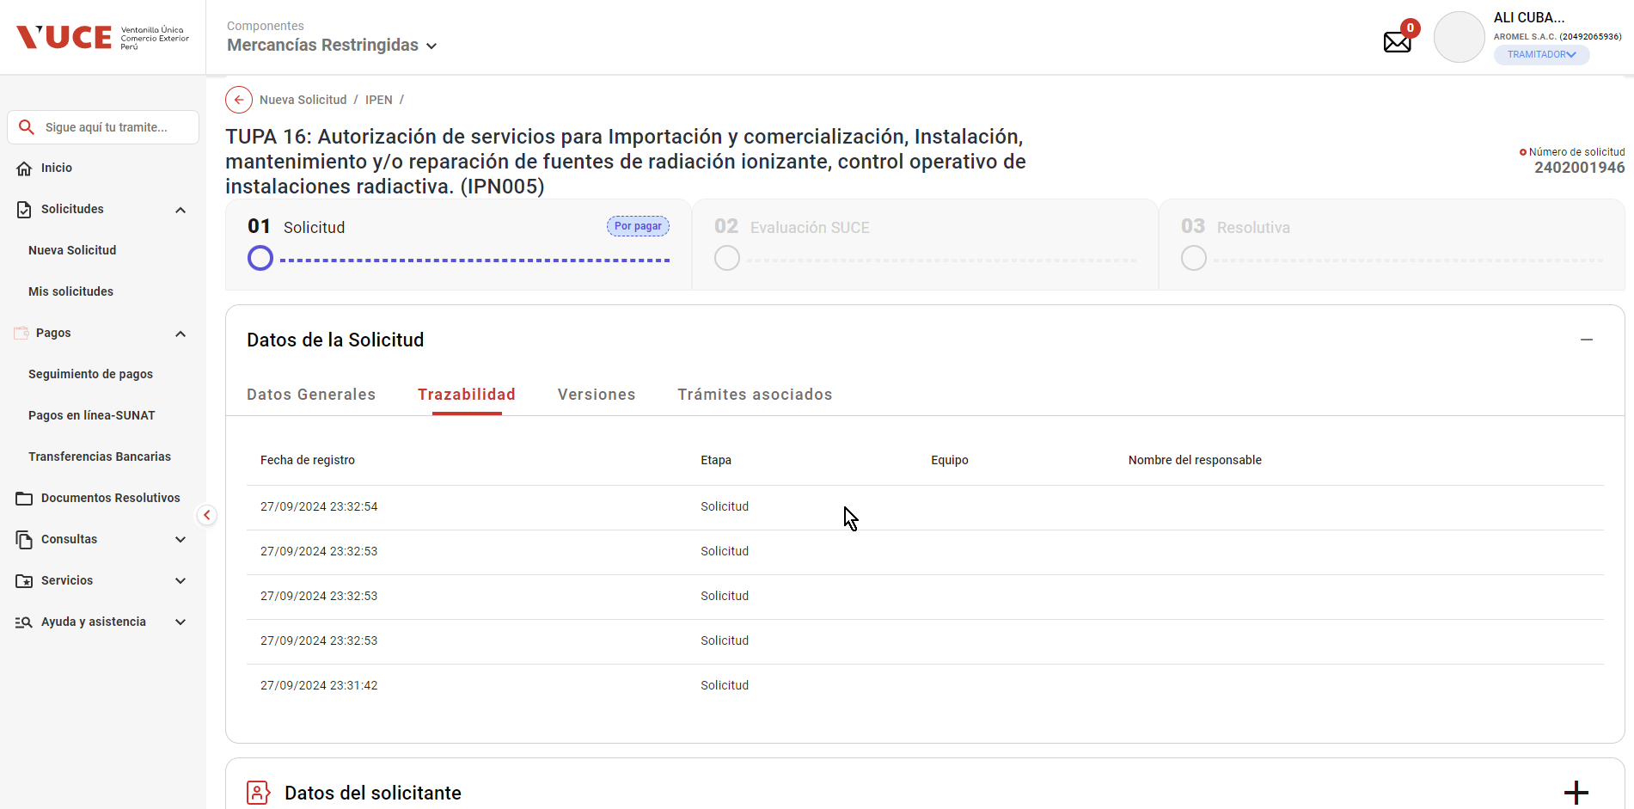

- Actualiza el estado del requerimiento de pago de trámite a PENDIENTE

04
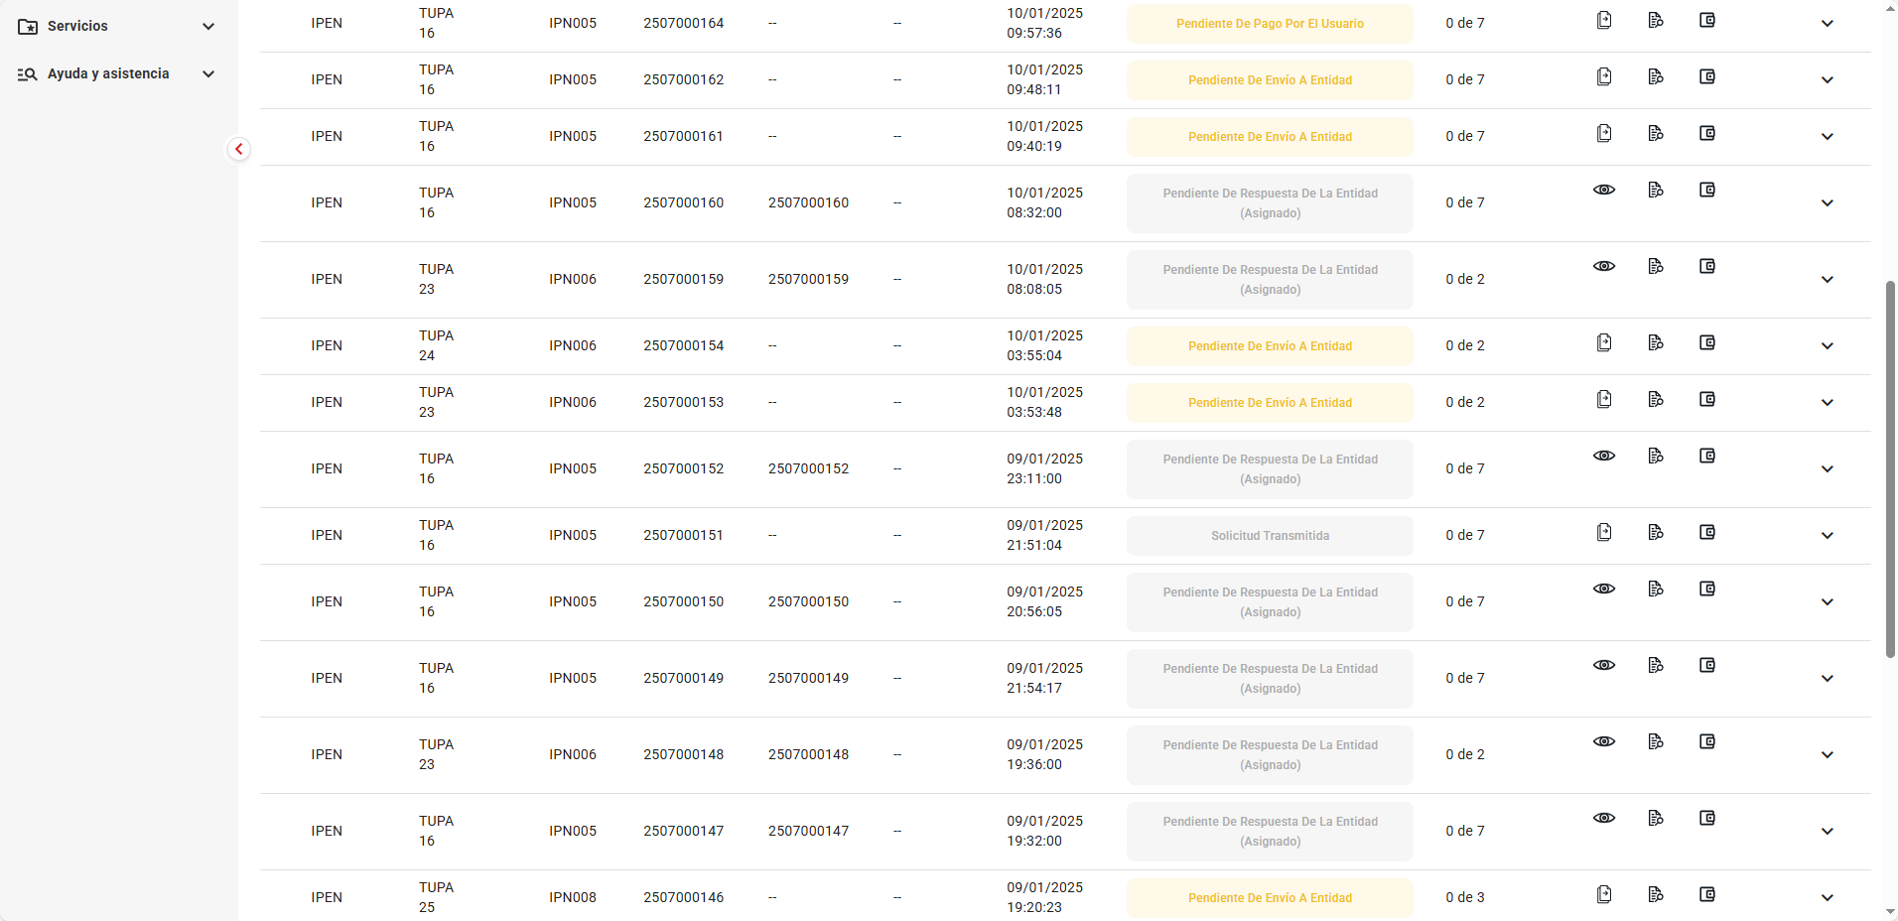
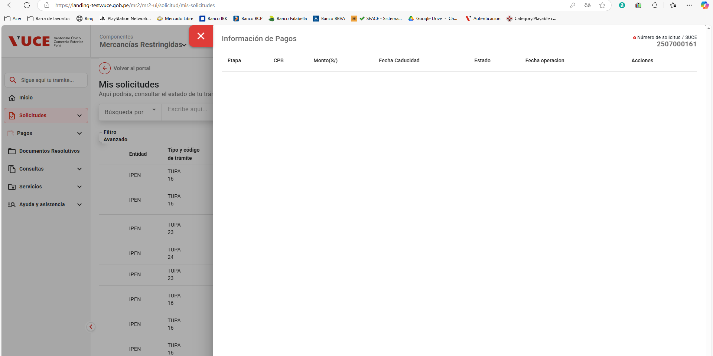
PASO 01: Seleccionar el botón transmitir
El sistema muestra pantalla principal de Componente MR

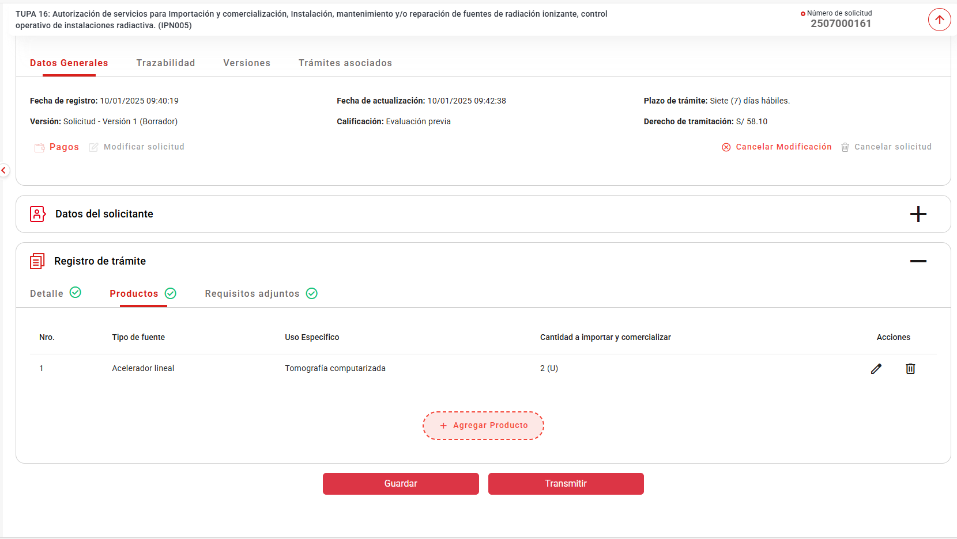

 | El sistema guarda los datos del CPB
 | Campo | / Descripción
 | - ID/ | Número correlativo autogenerado por el sistema, con el siguiente formato: “NNNNNNNN”, donde
 | NNNNNNNN es un número completado con ceros a la izquierda.
 | - XML/ | XML que contiene los datos que se envían a la HU_IT.PP.001 Solicitar generación de CPB para Pasarela SUNAT.
 | - Fecha Registro/ | Fecha y hora de registro
 | - Estado/ | Estado de envío de solicitud de CPB. Se registra como PENDIENTE
 | - Fecha Actualización/ | Fecha y hora de última actualización. Inicialmente, registra la fecha y hora de registro.

 | Resultado: Enviar notificación de Aviso_procesamiento_CPB ((Id_Mensaje_Texto = 200) al rol autorizado

